学習指導案
科目名 |  |  | 社会と情報 |  | 担当者 |  | 実施日 | 令和 年 月 日
単元名 |  |  | 情報デザイン |  |  | 6 | 時間目 | ／ | 8 |  | 時間数
主題 |  |  | コンテンツ制作の相互評価と改善
本時間の 学習目標 |  |  |  | 制作したコンテンツを評価し、改善点を提案し、積極的に相手に伝えている。【主体的に学習に取り組む態度】

段階 | 分 | 内容・ねらい |  | 学習活動（指導内容） |  | 指導上の留意点・到達目標 |  |  |  | 評価
 |  |  |  |  |  |  |  |  |  | 評価計画 |  |  | 評価の場面・方法
 |  |  |  |  |  |  |  |  |  | 知 | 思 | 態
導入 | 5 | 本時の主題 |  | 本時の主題を確認する。 「制作したコンテンツを評価し、改善点を提案する。」
 |  | 相互評価の手順説明 |  | 総合評価の手順を確認する。 ルーブリックを確認する。 |  | 総合評価の手順を説明する。 ルーブリックに従って、評価することを説明する。
展開 | 28 | 評価 改善点の提案 |  | 1. 4人構成のグループで順に1人ずつ発表し、聞き手が 評価をする。 2. 発表者（レビューイ）は、自分が選んだ本の概要と制 作した帯のデザインについて説明する。（2分半） 3. 聞き手（レビュアー）は、発表者の帯のデザインをルー ブリックに従って評価し、改善点を提案する。 （１分半×3人） 発表者（レビューイ）は、スタイラスペンなどを活用して、 改善 点を記録する。聞き手は発表者に評価シートを 渡す。 |  | 評価基準をまとめた電子ファイルを確認するように促す。 必要に応じてスタイラスペンを活用するように促す。 |  |  |  |  |  | ③ | 行動観察 評価シート

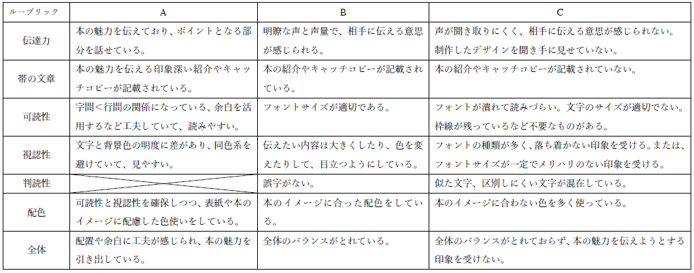

 | 15 | コンテンツ制作 |  | 評価内容と改善点から、帯のデザイン(作品）を見直す。
まとめ | 2 | 本時のまとめ |  | 評価シートと作品の提出方法と提出期限を確認する。 |  | 評価シートと作品の提出方法と提出期限を説明する。

